グラフ
Ⅱ 人 口
 |  |  |  |  |  | 平成21年 | データ入力↓
 |  |  |  |  | （６） | 54,612 | 56,983 | 0.5 | 111,595 | 606
 |  |  |  |  |  | 男 | 女 | 上昇率 | 総数 | 増減数
（6） 住民登録人口の推移 （P39参照） |  |  | （7） 国籍別外国人登録数 （P44参照） |  | 平成24年 | 55,780 | 57,965 | 1.9 | 113,745 | 2,150
 |  |  |  |  | 25 | 55,949 | 58,268 | 0.4 | 114,217 | 472
令和３年12月末現在
 | 各年12月末現在 |  |  |  | 26 | 55,850 | 58,395 | 0.0 | 114,245 | 28
 |  |  |  |  | 27 | 55,729 | 58,436 | -0.1 | 114,165 | -80
 |  |  |  |  | 28 | 55,787 | 58,550 | 0.2 | 114,337 | 172
 |  |  |  |  | 29 | 55,782 | 58,590 | 0.0 | 114,372 | 35
 |  |  |  |  | 30 | 55,824 | 58,707 | 0.1 | 114,531 | 159
 |  |  |  |  | 令和元年 | 56,222 | 59,118 | 0.7 | 115,340 | 809
 |  |  |  |  | 2 | 56,249 | 59,299 | 0.2 | 115,548 | 208
 |  |  |  |  | 3 | 56,290 | 59,454 | 0.2 | 115,744 | 196

 |  |  |  |  | （7）
 |  |  |  |  | 米 国 | 115
 |  |  |  |  | 中 国 | 98
 |  |  |  |  | 韓国・朝鮮 | 67
 |  |  |  |  | フィリピン | 83
 |  |  |  |  | ネパール | 245
 |  |  |  |  | ベトナム | 130
 |  |  |  |  | タイ | 7
 |  |  |  |  | カナダ | 7
 |  |  |  |  | ブラジル | 11
 |  |  |  |  | アルゼンチン | 7
 |  |  |  |  | ペルー | 8
 |  |  |  |  | ボリビア | -
 |  |  |  |  | 英国 | 9
 |  |  |  |  | その他 | 150

 |  |  |  |  | 合計 | 937

 |  |  |  |  | （8）
（8） 年齢階層別人口構成 （P40参照） |  |  |  |  | 年齢階層別人口構成
 |  |  |  |  | 男
令和３年12月末現在 男
令和３年12月末現在 女
 |  |  |  |  | 15歳未満 | 9,964 | 18%
 |  |  |  |  | 15～64歳 | 35,859 | 64%
 |  |  |  |  | 65歳以上 | 10,467 | 19%
 |  |  |  |  | 総数 | 56,290 | 100%

 |  |  |  |  | 女
 |  |  |  |  | 15歳未満 | 9,543 | 16%
 |  |  |  |  | 15～64歳 | 36,645 | 62%
 |  |  |  |  | 65歳以上 | 13,266 | 22%
 |  |  |  |  | 総数 | 59,454 | 100%

（9） 人口動態の推移① （P44参照）
平成23年～令和３年

 |  |  |  |  | （9）
 |  |  |  |  |  | 人口増加 | 自然増加 | 社会増加
 |  |  |  |  | 平成23年 | 727 | 859 | -132
 |  |  |  |  | 24 | 1573 | 899 | 674
 |  |  |  |  | 25 | 494 | 812 | -318
 |  |  |  |  | 26 | 28 | 720 | -692
 |  |  |  |  | 27 | -80 | 746 | -826
 |  |  |  |  | 28 | 172 | 620 | -448
 |  |  |  |  | 29 | 35 | 555 | -520
 |  |  |  |  | 30 | 159 | 513 | -354
 |  |  |  |  | 令和元年 | 809 | 402 | 407
 |  |  |  |  | 2 | 208 | 451 | -243
 |  |  |  |  | 3 | 196 | 297 | -101
 |  |  |  |  | （10）
（10） 人口動態の推移② （P44参照） |  |  |  |  |  | 出生 | 死亡 | 転入 | 転出
平成23年～令和３年
 |  |  |  |  | 平成23年 | 1,542 | 683 | 5,604 | 5,736
 |  |  |  |  | 24 | 1,540 | 641 | 6,298 | 5,624
 |  |  |  |  | 25 | 1,452 | 640 | 6,024 | 6,342
 |  |  |  |  | 26 | 1,391 | 671 | 5,587 | 6,279
 |  |  |  |  | 27 | 1,433 | 687 | 5,477 | 6,303
 |  |  |  |  | 28 | 1,350 | 730 | 5,874 | 6,322
 |  |  |  |  | 29 | 1,291 | 736 | 5,633 | 6,153
 |  |  |  |  | 30 | 1,250 | 737 | 5,825 | 6,179
 |  |  |  |  | 令和元年 | 1,164 | 762 | 6,425 | 6,018
 |  |  |  |  | 2 | 1,247 | 796 | 5,739 | 5,982
 |  |  |  |  | 3 | 1,216 | 919 | 5,727 | 5,828

各年10月１日現在
（11） 国勢調査の人口の推移 （P48参照） |  |  |  |  | （11）
 |  |  |  |  |  | 男 | 女 | 増加率
 |  |  |  |  | 昭和50年 | 29,382 | 29,907 | 41.95
 |  |  |  |  | 55年 | 34,773 | 35,509 | 18.54
 |  |  |  |  | 60年 | 40,547 | 41,064 | 16.12
 |  |  |  |  | 平成2年 | 44,316 | 45,678 | 10.27
 |  |  |  |  | 7年 | 47,360 | 48,642 | 6.68
 |  |  |  |  | 12年 | 50,440 | 52,294 | 7.01
 |  |  |  |  | 17年 | 52,128 | 53,921 | 3.23
 |  |  |  |  | 22年 | 53,948 | 56,403 | 4.06
 |  |  |  |  | 27年 | 55,471 | 58,761 | 3.52
 |  |  |  |  | 令和2年 | 55,977 | 59,713 | 1.28

（12） 人口集中地区の面積と人口 （P52・53参照） |  |  |  |  | (12)
 |  |  |  |  |  | 人口集中地区 | 人口集中地区外
 | （令和２年国勢調査） |  |  |  | 面積 | 66.6% | 33.4%
 |  |  |  |  | 人口 | 97.9% | 2.1%

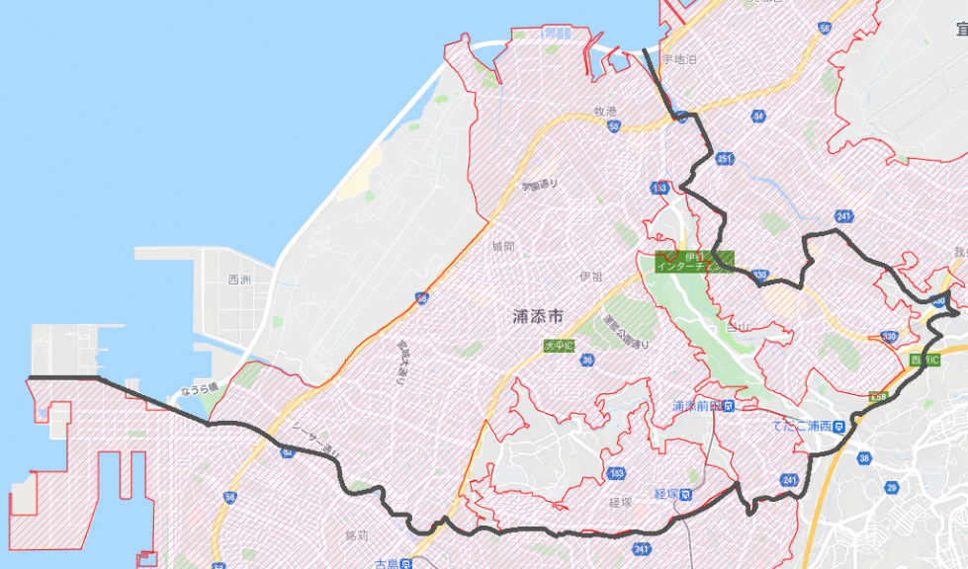

 |  |  | ※平成27年人口集中地区（国土地理院）

 | （13）年齢階層別人口の構成（国勢調査） |  |  | （14）住宅の所有関係別一般世帯（国勢調査） |  |  |  |  |  | （14）
 | (P50参照） |  |  | （P54参照） | (13) |  |  |  |  |  | 男 | 女
 |  |  |  |  |  | 年少人口 | 生産年齢人口 | 老年人口 |  | 0 | 617 | 589
 |  |  |  |  | 平成22年 | 21,264 | 72,687 | 15,846 |  | 1 | 586 | 577
 |  |  |  |  | 27年 | 20,910 | 72,626 | 19,476 |  | 2 | 654 | 562
 |  |  |  |  | 令和２年 | 19,722 | 71,286 | 23,180 |  | 3 | 677 | 610
歳
 |  |  |  |  |  |  |  |  |  | 4 | 628 | 640
 |  |  |  |  |  |  |  |  |  | 5 | 643 | 660
 |  |  |  |  |  |  |  |  |  | 6 | 660 | 605
 |  |  |  |  | 令和2年版更新なし |  |  |  |  | 7 | 657 | 644
 |  |  |  |  | (14) |  |  |  |  | 8 | 698 | 705
 |  |  |  |  | 世帯数 | 持ち家 | 借家 | その他 |  | 9 | 655 | 688
 |  |  |  |  | 平成22年 | 16,933 | 21,936 | 1,825 |  | 10 | 703 | 656
 |  |  |  |  | 27年 | 18,531 | 23,767 | 1,465 |  | 11 | 737 | 678
 |  |  |  |  | 令和２年 | 19,324 | 25,745 | 1,948 |  | 12 | 673 | 705
 |  |  |  |  |  |  |  |  |  | 13 | 726 | 681
 |  |  |  |  |  |  |  |  |  | 14 | 721 | 687
 |  |  |  |  |  |  |  |  |  | 15 | 687 | 597
 |  |  |  |  |  |  |  |  |  | 16 | 726 | 682
 |  |  |  |  |  |  |  |  |  | 17 | 736 | 690
 |  |  |  |  |  |  |  |  |  | 18 | 651 | 634
 |  |  |  |  |  |  |  |  |  | 19 | 615 | 620
 |  |  |  |  |  |  |  |  |  | 20 | 570 | 576
 |  |  |  |  |  |  |  |  |  | 21 | 626 | 602
 |  |  |  |  |  |  |  |  |  | 22 | 623 | 570
 |  |  |  |  |  |  |  |  |  | 23 | 608 | 618
 |  |  |  |  |  |  |  |  |  | 24 | 606 | 584
 |  |  |  |  |  |  |  |  |  | 25 | 624 | 574
 | （15） 人口ピラミッド（P50参照） |  |  |  |  |  |  |  |  | 26 | 607 | 571
 |  |  |  |  |  |  |  |  |  | 27 | 587 | 652
 |  | （令和２年 国勢調査） |  |  |  |  |  |  |  | 28 | 619 | 644
 |  |  |  |  |  |  |  |  |  | 29 | 656 | 614
 |  |  |  |  |  |  |  |  |  | 30 | 599 | 639
 |  |  |  |  |  |  |  |  |  | 31 | 648 | 710
 |  |  |  |  |  |  |  |  |  | 32 | 656 | 676
 |  |  |  |  |  |  |  |  |  | 33 | 719 | 714
 |  |  |  |  |  |  |  |  |  | 34 | 714 | 757
 |  |  |  |  |  |  |  |  |  | 35 | 726 | 797
 |  |  |  |  |  |  |  |  |  | 36 | 722 | 799
 |  |  |  |  |  |  |  |  |  | 37 | 715 | 730
 |  |  |  |  |  |  |  |  |  | 38 | 690 | 745
 |  |  |  |  |  |  |  |  |  | 39 | 724 | 768
 |  |  |  |  |  |  |  |  |  | 40 | 729 | 799
 |  |  |  |  |  |  |  |  |  | 41 | 770 | 768
 |  |  |  |  |  |  |  |  |  | 42 | 764 | 788
 |  |  |  |  |  |  |  |  |  | 43 | 780 | 832
 |  |  |  |  |  |  |  |  |  | 44 | 804 | 847
 |  |  |  |  |  |  |  |  |  | 45 | 919 | 907
 |  |  |  |  |  |  |  |  |  | 46 | 919 | 1018
 |  |  |  |  |  |  |  |  |  | 47 | 913 | 937
 |  |  |  |  |  |  |  |  |  | 48 | 872 | 854
 |  |  |  |  |  |  |  |  |  | 49 | 813 | 881
 |  |  |  |  |  |  |  |  |  | 50 | 809 | 853
 |  |  |  |  |  |  |  |  |  | 51 | 815 | 827
 |  |  |  |  |  |  |  |  |  | 52 | 788 | 886
 |  |  |  |  |  |  |  |  |  | 53 | 802 | 812
 |  |  |  |  |  |  |  |  |  | 54 | 604 | 674
 |  |  |  |  |  |  |  |  |  | 55 | 686 | 720
 |  |  |  |  |  |  |  |  |  | 56 | 685 | 736
 |  |  |  |  |  |  |  |  |  | 57 | 670 | 775
 |  |  |  |  |  |  |  |  |  | 58 | 629 | 709
 |  |  |  |  |  |  |  |  |  | 59 | 703 | 733
 |  |  |  |  |  |  |  |  |  | 60 | 666 | 677
 |  |  |  |  |  |  |  |  |  | 61 | 684 | 666
 |  |  |  |  |  |  |  |  |  | 62 | 626 | 657
 |  |  |  |  |  |  |  |  |  | 63 | 611 | 633
 |  |  |  |  |  |  |  |  |  | 64 | 590 | 629
 |  |  |  |  |  |  |  |  |  | 65 | 612 | 679
 |  |  |  |  |  |  |  |  |  | 66 | 615 | 717
 |  |  |  |  |  |  |  |  |  | 67 | 652 | 671
 |  |  |  |  |  |  |  |  |  | 68 | 636 | 729
 |  |  |  |  |  |  |  |  |  | 69 | 633 | 747
 |  |  |  |  |  |  |  |  |  | 70 | 653 | 703
 |  |  |  |  |  |  |  |  |  | 71 | 619 | 625
 |  |  |  |  |  |  |  |  |  | 72 | 629 | 669
 |  |  |  |  |  |  |  |  |  | 73 | 508 | 552
 |  |  |  |  |  |  |  |  |  | 74 | 244 | 262
 |  |  |  |  |  |  |  |  |  | 75 | 254 | 333
 |  |  |  |  |  |  |  |  |  | 76 | 375 | 442
 |  |  |  |  |  |  |  |  |  | 77 | 365 | 452
 |  |  |  |  |  |  |  |  |  | 78 | 366 | 460
 |  |  |  |  |  |  |  |  |  | 79 | 391 | 484
 |  |  |  |  |  |  |  |  |  | 80 | 369 | 462
 |  |  |  |  |  |  |  |  |  | 81 | 335 | 404
 |  |  |  |  |  |  |  |  |  | 82 | 319 | 392
 |  |  |  |  |  |  |  |  |  | 83 | 250 | 401
 |  |  |  |  |  |  |  |  |  | 84 | 250 | 397
 |  |  |  |  |  |  |  |  |  | 85 | 235 | 331
 |  |  |  |  |  |  |  |  |  | 86 | 175 | 351
 |  |  |  |  |  |  |  |  |  | 87 | 172 | 282
 |  |  |  |  |  |  |  |  |  | 88 | 143 | 250
 |  |  |  |  |  |  |  |  |  | 89 | 87 | 210
 |  |  |  |  |  |  |  |  |  | 90 | 88 | 178
 |  |  |  |  |  |  |  |  |  | 91 | 66 | 155
 |  |  |  |  |  |  |  |  |  | 92 | 50 | 165
 |  |  |  |  |  |  |  |  |  | 93 | 37 | 109
 |  |  |  |  |  |  |  |  |  | 94 | 21 | 98
 |  |  |  |  |  |  |  |  |  | 95 | 16 | 61
 |  |  |  |  |  |  |  |  |  | 96 | 13 | 56
 |  |  |  |  |  |  |  |  |  | 97 | 16 | 39
 |  |  |  |  |  |  |  |  |  | 98 | 5 | 31
 |  |  |  |  |  |  |  |  |  | 99 | 5 | 20
 |  |  |  |  |  |  |  |  |  | 100歳以上 | 5 | 54

 |  |  |  |  |  |  |  |  |  |  | 55349 | 58839 | 114188
 |  |  |  |  |  |  |  |  |  | 不詳 | 628 | 874 | 1502 | ※不詳はグラフには含めていない

 |  |  |  |  |  |  |  |  |  | 合計 | 55977 | 59713 | 115690

 |  |  |  |  |  |  |  |  |  | R２国勢調査データ（e-statより）

